GPC Cambio de Adm (2)
 | PLANIFICACIÓN Y GESTIÓN DE LOS CAMBIOS |  |  |  | Código: 01-FR-27
 |  |  |  |  | Versión: 4 | Página: 1 de 1
 |  |  |  |  | Vigente desde: 01/07/2020
1. INFORMACIÓN
2. FECHA : | 2020-06-30 | 3. PROCESO ASOCIADO | Direccionamiento Estratégico | 4. SISTEMA DE GESTIÓN | S.G.C.
5. CARGO DEL RESPONSABLE |  | Director de Planeación
6. NECESIDAD DEL CAMBIO - (DESCRIPCIÓN DE LO QUE CAMBIA)
Posible pérdida de la certificación del sistema de gestión de la calidad en la norma NTC ISO 9001:2015 de la Entidad
7. FUENTE DE LA NECESIDAD DEL CAMBIO - (DE DONDE SURGIO)
TIPO | Externo | SURGE DE | Cambios en los requisitos legales y en otros requisitos |  | OTRO (Interno o Externo)
8. JUSTIFICACIÓN - (POR QUE SE DA EL CAMBIO)
Dando cumplimiento al Decreto 1083 de 2015 en su artículo 2.2.27.1 "Concurso público de méritos para la elección personeros. El personero municipal o distrital será elegido de la lista que resulte del proceso de selección público y abierto adelantado por el concejo municipal o distrital". Por lo anterior le correponde al Concejo de Bogotá realizar el proceso de concurso y nombrar en propiedad El (La) Personero(a) de Bogotá, D.C. De otra parte, una vez concluído el periodo del Personero(a) de Bogotá, D. C. el Concejo de Bogotá nombra en encargo un(una) Personero(a) de Bogotá, D. C. mientras se surte el concurso de méritos
9. PROPÓSITO DEL CAMBIO - (QUE SE PRETENDE ALCANZAR PARA QUÉ)
Asegurar que la nueva administraciòn de la Entidad continúe con la certificación de los Sistemas de Gestión de la Calidad en la norma ISO 9001:2015
10. ANALISIS DEL CAMBIO - ( COMO ESTÁ LO QUE CAMBIA - ANÁLISIS DE CAUSAS)
Desarrolle el análisis de causas en la siguiente hoja (Espina de Pesacado 6 M) |  |  | 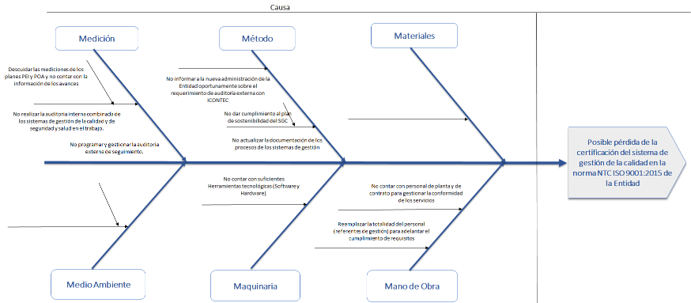
11. OPORTUNIDADES DEL CAMBIO - (EFECTOS POSITIVOS) Aporta
Explorar nuevos retos y desafíos con un nuevo enfoque Fortalecer el sistema de gestión de la calidad Mejora continua de los procesos
12. CONSECUENCIAS DEL CAMBIO - (EFECTOS NEGATIVOS) Riesgos
Riesgo de perder la certificación en ISO 9001:2015 por que la nueva administración lo considere innecesario.
13. IMPLEMENTACION DEL CAMBIO (Recursos - Quién - Cuando)
Actividad |  | PHVA | Recursos | Cargo o Rol del Responsable | Fecha de Inicio | Fecha de Terminación
Planear la auditoria externa de seguimiento por ICONTEC a los sistemas de gestión de la calidad y de seguridad y salud en el trabajo |  | P | H - TC | Director de Planeación Subdirector de Desarrollo del Talento Humano | Abril de 2020 | Cuando de realice
Liderar la realizacion de las actividades del plan de sostenibilidad del SGC en la presente vigencia |  | H | H - TC | Director de Planeación | Abril de 2020 | 2020-12-31
Brindar el acompañamiento y asesoria correspondiente a los responsables y referentes de gestión en el cumplimiento de las actividades del plan de sostenibilidad del sistema gestión de la calidad |  | H | H - TC | Pares | 2020-01-01 | 2020-12-31
Realizar las actividades que correspondan del plan de sostenibilidad del sistema gestión de la calidad |  | H | H - TC | Pares y Referentes del SGC | 2020-01-01 | 2020-12-31
Realizar la gestión necesaria para la contratación de la auditoria combinada con ICONTEC |  | H | H - TC | Director de Planeación | 2020-01-01 | 2020-12-31
Hacer seguimiento al cumplimiento de las actividades del plan de sostenibilidad del sistema gestión de la calidad y promover que se cumplan |  | V | H - TC | Director de Planeación | Abril de 2020 | 2020-12-31
Informar a la nueva Alta Dirección todo lo relacionado con la certificación del SGC de la Entidad en la norma NTC ISO 9001:205 |  | H | H - TC | Director de Planeación | Cuando ingrese la nueva alta dirección
14. VERIFICACIÓN DEL CUMPLIMIENTO DE LAS ACTIVIDADES
Fecha de verificación |  |  | DD/MM/AAAA |  | Resultado esperado | Si No
¿Se eliminaron la causas que justificaron el cambio? |  |  | Si No | ¿Se cumplieron las actividades planeadas? |  | Si No
Observaciones:

 |  |  | Nombre y Cargo de quién verificó el cumplimiento de las actividades

GPC Covid
 | PLANIFICACIÓN Y GESTIÓN DE LOS CAMBIOS |  |  |  | Código: 01-FR-27
 |  |  |  |  | Versión: 4 | Página: 1 de 1
 |  |  |  |  | Vigente desde: 01/07/2020
1. INFORMACIÓN
2. FECHA : | 2020-03-20 | 3. PROCESO ASOCIADO |  | Todos los Procesos | 4. SISTEMA DE GESTIÓN | S.G.C
5. CARGO DEL RESPONSABLE |  |  |  | Director de Planeación
6. NECESIDAD DEL CAMBIO - (QUE CAMBIA)
La forma de prestar, entregar los servicios y gestionar los procesos.
7. FUENTE DE LA NECESIDAD DEL CAMBIO - (DE DONDE SURGIO)
TIPO | Externo | SURGE DE: |  |  | OTRO (Interno o Externo) | Propagación de la COVID-19 en Bogotá, D. C.
8. JUSTIFICACIÓN - (POR QUE SE DA EL CAMBIO)
El 6 de marzo de 2020 se confirmó el primer caso de covid-19 en el país, a partir de ese momento Colombia entró en fase de contención de la epidemia por la cual se tomaron medidas para afrontar la contingencia incluída Bogotá, D. C. Dentro de las medidas adoptadas están las directrices para la implementación, preparación y respuesta ante covid-19 (Circular 05 de 2019), la emergencia sanitaria (Resolución 385 de 2020), el estado de emergencia (Decreto 417 de 2020), los procedimientos de atención ambulatoria a poblaciones vulnerables (Resolución 521 de 2020) y el Plan de acción para la prestación de servicios en contención y mitigación (Resolución 536 de 2020). Es así que la Personería de Bogotá, D. C. ha venido acogiendo las disposiciones legales nacionales y distritales con el propósito de salvaguardar la salud y proteger la vida de funcionarios, contratistas y usuarios. Así mismo la Dirección de Planeación en concordancia con lo dispuesto en la normatividad vigente lidera la planificación de las acciones por parte de todos los procesos con el propósito de continuar con mantener la integridad del Sistema de Gestión de la Calidad en lo que la normatividad legal vigente permita.
9. PROPÓSITO DEL CAMBIO - (QUE SE PRETENDE ALCANZAR PARA QUÉ)
La Personería de Bogotá, D. C. tiene como objetivo desarrollar acciones que contribuyan a la integridad del Sistema de Gestión de la Calidad para: 1. Garantizar la prestación de los servicios en cuanto a cobertura 2. Proporcionar y habilitar heramientas tecnológicas de apoyo para las actividades operaciones 3. Asegurar y Fortalecer la comunicación a traves de los diferentes canales 4. Asegurar que se realicen las actividades programadas 5. Garantizar que se manetenga la conformidad de los requisitos legales, reglamentarios y otros de los sistemas de gestión 6. Asegurar el suministros y la provisión de los bienes y servicios para el apoyo oportuno en la prestación de los servicios personales 7.Garantizar que se mantengan las competencias de las personas que el SGC 8. Desarrollar condiciones seguras de trabajo y atención a los usuarios de los servicios
10. ANALISIS DEL CAMBIO - ( ANÁLISIS DE CAUSAS)
Desarrolle el análisis de causas en la siguiente hoja metodologìa (Espina de Pescado 6 M) la explicación en detalle se encuentra en la Guía de Planificación y Gestión de Cambios |  |  | 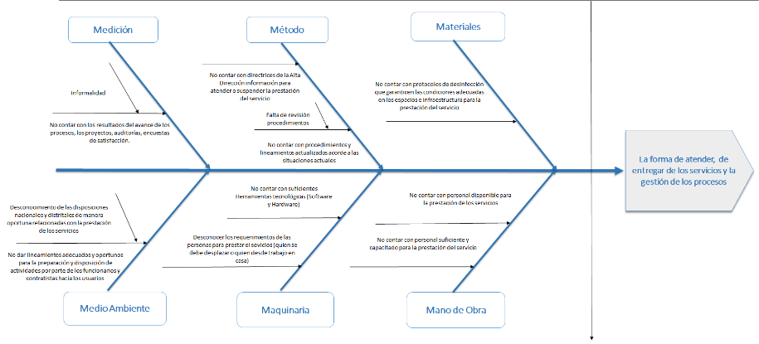
11. OPORTUNIDADES DEL CAMBIO - (EFECTOS POSITIVOS) Aporta
Transformar la manera de prestar los servicios Mejorar las competencias del personal para proporcionar los diferentes servicios Incremento del relacionamiento de los funcionarios y contratistas con sus familias incrementando su capacidad de tolerancia, de solidaridad, del fortalecimiento de los lazos afectivos
12. CONSECUENCIAS DEL CAMBIO - (EFECTOS NEGATIVOS) Riesgos
Suspensión de servicios misionales (potestad disciplinaria) Incremento de vulneración de derechos por la limitación en la adecuada prestación de los servicios en razón La capacidad que tienen los funcionarios o contratistas para prestar los servicios en debida forma presenta debilidades en cuanto al tiempo de dedicación porque deben atender la familia, no todos tienen la misma capacidad de tecnología e infraestrcutura.
13.IMPLEMENTACION DEL CAMBIO
Direccionamiento Estratégico - SGC
Actividad |  | PHVA | Recursos | Cargo o Rol del Responsables | Fecha de Inicio | Fecha de Terminación
Emitir vía acto administrativo Resolución No. 353 de 2019 sobre Modificación transitoria de la jornada laboral |  | P | TC | Personera de Bogotá, D. C. ( E ) | 2020-03-16 | Actividad Permanente
Dar lineamientos sobre la adopción de medidas sanitarias y acciones transitorias para la prevención y contención del Coronavirus COVID-19 |  | P | TC | Personera de Bogotá, D. C. ( E ) | 2020-03-16 | Actividad Permanente
Se ha dado continuidad al seguimiento y monitoreo del PEI , POA, riesgos de gestión, riesgos de corrupción, plan anticorrupción, plan de mejoramiento y proyectos de inversión. |  | H | H- TC | Director de Planeación - Funcionarios y Contratistas de la Dirección | 2020-03-16 | Actividad Permanente
Brindar el acompañamiento y asesoría en la formulación de los proyectos de inversión en el marco del nuevo Plan de Desarrollo Distrital con la metodología MGA de acuerdo a los lineamientos de la Secretaría Distrital de Planeación y la elaboración del plan pluerianual 2020-2024 para ejecutar el presupuesto de inversión bajo los lineamientos de la Secretaría Distrital del Hacienda. |  | H | H- TC | Director de Planeación - Funcionario Encargado | 2020-05-10 | 2020-06-20
Direccionamiento TIC
Actividad |  | PHVA | Recursos | Cargo o Rol del Responsables | Fecha de Inicio | Fecha de Terminación
Implementación de la Validación de información de los ciudadanos con la Registraduría General de la Nación para la generación de los Antecedentes Disciplinarios vía WEB |  | H | H -TC | Profesional Especializado | 2020-03-16 | 2020-03-20
Creación de formularios para recepción de solicitudes de los ciudadanos |  | H | H -TC | Profesional Universitario | 2020-03-16 | 2020-03-18
Implementación de funcionalidad Gestión de Usuarios |  | H | H -TC | Profesional Especializado | 2020-03-16 | 2020-05-27
Implementación de funcionalidad Editar sinproc |  | H | H -TC | Profesional Especializado | 2020-03-16 | 2020-06-01
Despliegue de bases de datos de producción y aplicaciones sicapita, en la nube oracle |  | H | TC | Profesional Especializado | 2020-03-19 | 2020-10-07
Despliegue de servicios de la entidad para consulta por Internet e intranet y Extranet |  | H | TC | Profesional Especializado | 2020-03-19 | 2020-10-07
Ampliación de los recursos que soportan la página web www.personeriabogota.gov.co |  | H | TC | Profesional Especializado | 2020-03-19 | 2020-09-30
Apropiación y soporte de herramientas colaborativas Office 365 Teams correo corporativo |  | H | TC | Profesional Especializado | 2020-03-19 | Actividad permanene
Configuración e instalación de VPN en maquinas de usuario final para acceder desde fuera de la entidad |  | H | H -TC | DTIC | 2020-03-19 | Actividad permanene
Implementar y soportar el servicio de mesa de ayuda, en la modalidad de teletrabajo, garantizando el acceso a la información y los aplicativos misionales de la entidad |  | H | H -TC | DTIC | 2020-03-19 | Actividad permanene
Servicio al Usuario
Actividad |  | PHVA | Recursos | Cargo o Rol del Responsables | Fecha de Inicio | Fecha de Terminación
Determinar y analizar los riesgos y oportunidades del Proceso Servcio al Usuario de acuerdo con los cambios normativos y adaptaciones que se deben dar en ocasión al COVID-19 |  | P | H | SECRETARIA GENERAL | 2020-03-20 | Hasta cuando termine la cuarentena
Ejecutar el plan operativo-POA del Proceso Servicio al Usuario de acuerdo con los cambios normativos que se deban dar en ocasión al COVID-19 |  | H | H | SECRETARIA GENERAL | 2020-03-20 | Hasta cuando termine la cuarentena
Realizar la medicion, analisis y seguimiento a la satisfaccion del usuario y partes interesadas, teniendo en cuenta la suspensión del servicio presencial de la Entidad en ocasión al COVID-19 |  | H | H -TC | SECRETARIA GENERAL | 2020-03-20 | Hasta cuando termine la cuarentena
Realizar seguimiento a la gestion del Proceso Servicio al Usuario en ocasión al COVID-19 |  | V | H | SECRETARIA GENERAL | 2020-03-20 | Hasta cuando termine la cuarentena
Promoción y Defensa de Derechos
Actividad |  | PHVA | Recursos | Cargo o Rol del Responsables | Fecha de Inicio | Fecha de Terminación
Elaborar Plan de Trabajo de "Continuidad de la Operación" con el fin de conocer las actividades que se siguieron ejecutando a pesar de la contingencia, las actividades que se congelaron y las estrategias de cada dependencia para reactivarlas, y finalmente, las actividades que debido a la contingencia no han podido ser reactivadas. |  | P | H | P.D. Para la Coordinación del Ministerio Público y los Derechos Humanos | 2020-04-03 | Hasta cuando termine la cuarentena
Realizar una Matriz de Requisitos Legales para consolidar toda la normatividad vigente en materia de la emergencia sanitaria por el COVID-19, con el fin de estar al tanto de los cambios regulatorios tanto a nivel nacional, Distrital como internos, que puedan afectar la misionalidad de la Entidad, específicamente del proceso de Promoción y Defensa de Derechos. |  | P | H | P.D. Para la Coordinación del Ministerio Público y los Derechos Humanos | 2020-03-20 | Hasta cuando termine la cuarentena
Directriz para seguir cumpliendo con las metas POA y PEI de sensibilizaciones, bajo la adecuación de las estrategias de sensibilización para canales vía telefónica, herramientas virtuales (zoom, teams, gotomeeting, etc.), correo electrónico, WhatsApp y por las redes sociales de la Entidad y del Grupo CIMA (Twitter, Facebook, Instagram y YouTube) a todas las poblaciones anteriormente atendidas. |  | P | H -TC | P.D. Para la Coordinación del Ministerio Público y los Derechos Humanos / P.D. para la Coordinación de Gestión de las Personerías Locales y Director TIC y Jefe Oficina Asesora de Comunicaciones | 2020-04-03 | Hasta cuando termine la cuarentena
...

6m COVID
Causa | Efecto

La forma de atender, de entregar de los servicios y la gestión de los procesos
Método
Maquinaria
Medición
Medio Ambiente
No contar con suficientes Herramientas tecnológicas (Software y Hardware)
No contar con protocolos de desinfección que garanticen las condiciones adecuadas en los espacios e infraestructura para la prestación del servicio
Materiales
Mano de Obra
Desconocer los requerimientos de las personas para prestar el sevicios (quien se debe desplazar o quien desde trabajo en casa)
No contar con directrices de la Alta Dirección información para atender o suspender la prestación del servicio
No contar con personal suficiente y capacitado para la prestación del servicio
No contar con procedimientos y lineamientos actualizados acorde a las situaciones actuales
No contar con los resultados del avance de los procesos, los proyectos, auditorías, encuestas de satisfacción.
Informalidad
Falta de revisión procedimientos
No dar lineamientos adecuados y oportunos para la preparación y disposición de actividades por parte de los funcionarios y contratistas hacia los usuarios
Desconocimiento de las disposiciones nacionales y distritales de manera oportuna relacionadas con la prestación de los servicios
No contar con personal disponible para la prestación de los servicios

No contar con presupuesto para este tipo de contingencias

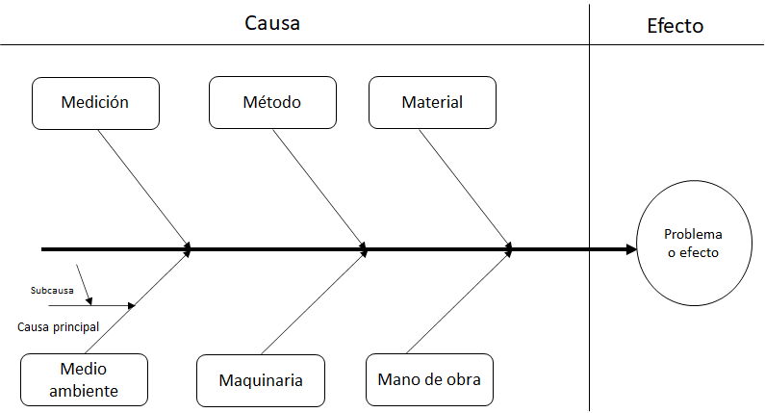

6m Cambio Admin
Efecto

Posible pérdida de la certificación del sistema de gestión de la calidad en la norma NTC ISO 9001:2015 de la Entidad
Método
Maquinaria
Medición
Medio Ambiente
No contar con suficientes Herramientas tecnológicas (Software y Hardware)
Materiales
Mano de Obra
Reemplazar la totalidad del personal (referentes de gestión) para adelantar el cumplimiento de requisitos
No actualizar la documentación de los procesos de los sistemas de gestión
No realizar la auditoria interna combinada de los sistemas de gestión de la calidad y de seguridad y salud en el trabajo.
No dar cumplimiento al plan de sostenibilidad del SGC
No contar con personal de planta y de contrato para gestionar la conformidad de los servicios
Descuidar las mediciones de los planes PEI y POA y no contar con la información de los avances
No programar y gestionar la auditoria externa de seguimiento.
No informar a la nueva administración de la Entidad oportunamente sobre el requerimiento de auditoría externa con ICONTEC
Causa

Descuidar el SGSST que ponga en riesgo el ambiente para la operación de los procesos

Descuidar los requisitos

